Vision Tietojen visualisointi
Toimintojen välinen vuokaavio – Tietojen visualisointi
Kolme helppoa vaihetta, joiden avulla voit luoda tietoihisi perustuvia prosessikaavioita.

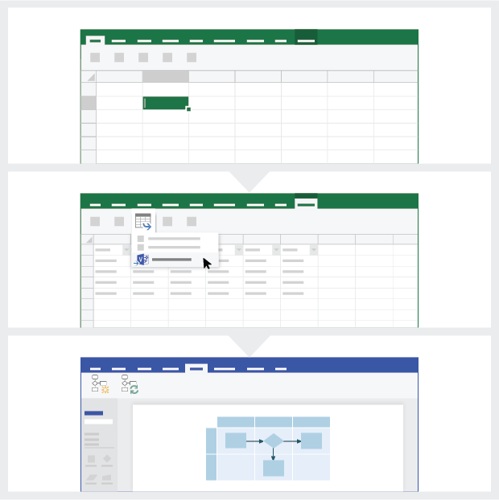
 | 1 | Prosessitietojen lisääminen Tämän Excel-mallin avulla voit lisätä prosessin tiedot Prosessikaavio-nimiseen laskentataulukkoon.

 | 2 | Vie Visioon Tuo taulukkotyökalujen Rakenne-välilehti näkyviin valitsemalla taulukko Prosessikaavio-sivulla. Valitse Vie-vaihtoehto ja luo sitten Visio-kaavio valitsemalla Vie taulukko Visio-kaavioksi.

 | 3 | Kaavion teko Visio luo muodot ja yhdistimet. Se tekee myös asettelun automaattisesti puolestasi!

Prosessikaavion ymmärtäminen >

 |  | Huomautus: Ominaisuus on käytettävissä vain Visio Pro O365:ssä. Jos Visio Pro -sovellusta ei ole asennettu, Vie taulukko Visio-kaavioksi -vaihtoehto ei ole käytettävissä.

Prosessikaavion ymmärtäminen
Toimintojen välinen vuokaavio – Tietojen visualisointi
Tämä taulukko helpottaa prosessikaaviossa olevien tietosarakkeiden ymmärtämistä.

Prosessin vaiheen tunnus
Tässä sarakkeessa olevien arvojen tarkoitus on eritellä prosessin vaiheet yksilöllisesti, esimerkiksi 1,2,3… tai P100,P200,P300… Tämä kenttä on pakollinen.

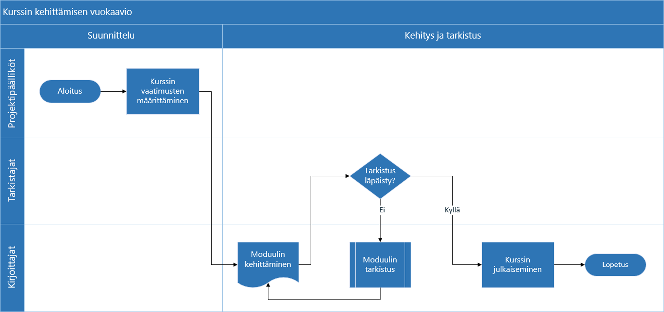
Prosessin vaiheen kuvaus
Lisää tähän sarakkeeseen lyhyet kuvaukset prosessin vaiheista. Kuvaukset näytetään Visiossa prosessin vaiheiden muototeksteinä.

Seuraavan vaiheen tunnus
Lisää seuraavan vaiheen Prosessin vaiheen tunnus -arvo tähän sarakkeeseen. Huomautus: Jos prosessin vaiheella on useita seuraavia vaiheita, ne tulee merkitä luettelomerkeillä erotettuina arvoina, esimerkiksi ”2,3” tai ”P200,P300”.

Yhdistimien selitteet
Lisää prosessin vaiheiden lähtevien yhdistimien yhdistintekstit tähän sarakkeeseen. Huomautus: Prosessin useiden seuraavien vaiheiden selitteet tulee merkitä luettelomerkillä erotettuina arvoina, esimerkiksi ”Kyllä,Ei” samassa järjestyksessä kuin lähtevät vaiheet.

Muodon tyyppi
Lisää muodon tyypin avainsanat tähän sarakkeeseen. Sarake sisältää luettelon Vision kaikista käytettävissä olevista vuokaaviomuodoista. Suositus: Valitse muodon tyyppi käytettävissä olevien arvojen avattavasta luettelosta.

Aloitetaan >
Toiminto
Lisää tähän sarakkeeseen se toiminto tai kaista, johon kukin prosessin vaihe kuuluu.

Vaihe
Lisää tähän sarakkeeseen se vaihe, johon kukin prosessin vaihe kuuluu.

Metatiedot/metriikkatiedot
Loput sarakkeet on tarkoitettu prosessin vaiheiden meta- tai metriikkatiedoille. Voit lisätä niin monta lisäsaraketta kuin haluat.

Visio Pro -kokeiluversio
Kokeile nyt
Haluatko kokeilla tätä ominaisuutta?
Lataa Visio Pro for Office 365 -kokeiluversio jo tänään!

